Jenkins配置
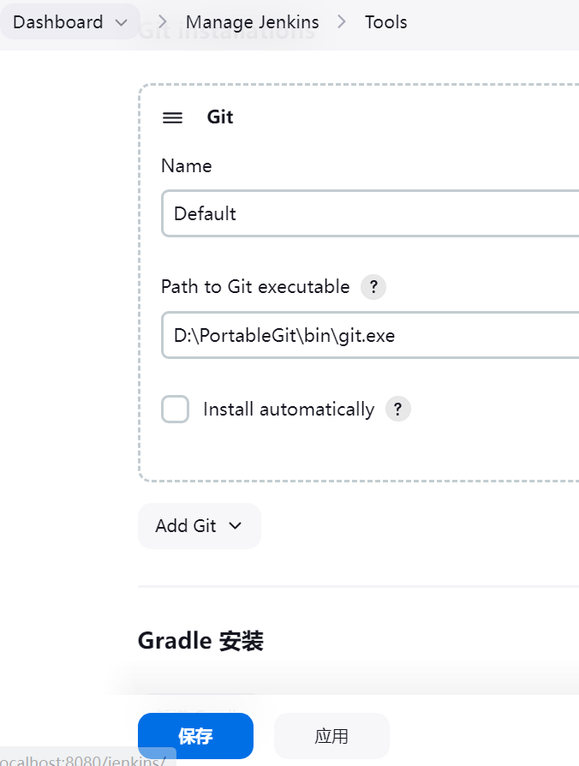
Jenkins要依存于Java环境

1. 安装JDK，配置环境变量

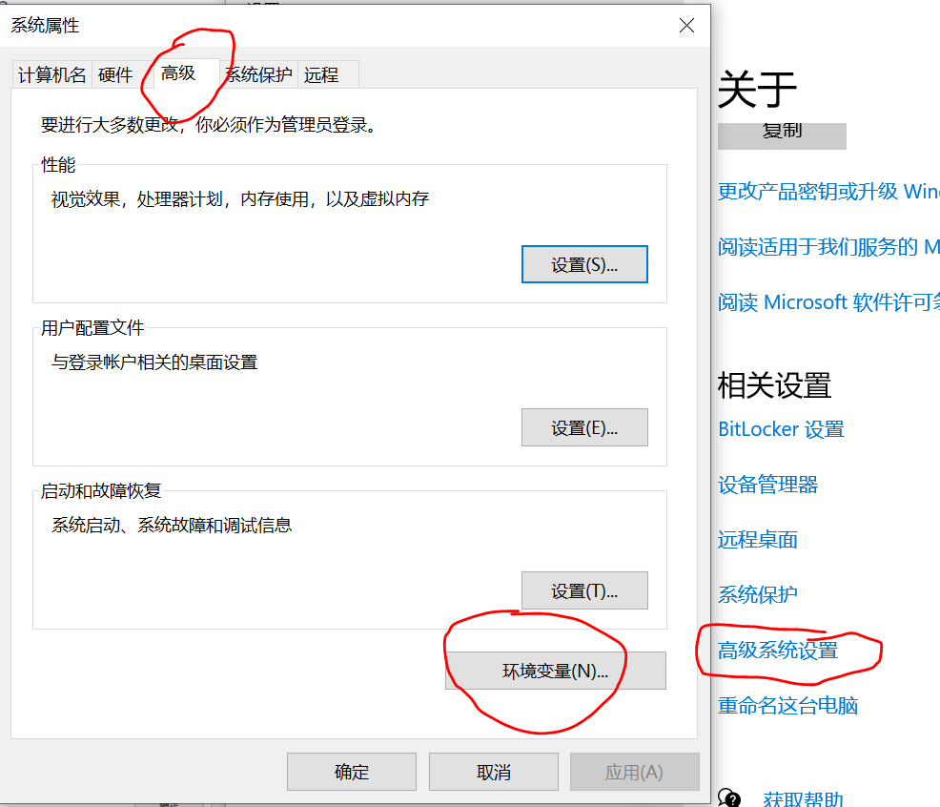

 | JAVA_HOME

 | CLASSPATH
 | .;%JAVA_HOME%\lib\dt.jar;%JAVA_HOME%\lib\tools.jar

 | %JAVA_HOME%\bin
 | %JAVA_HOME%\jre\bin

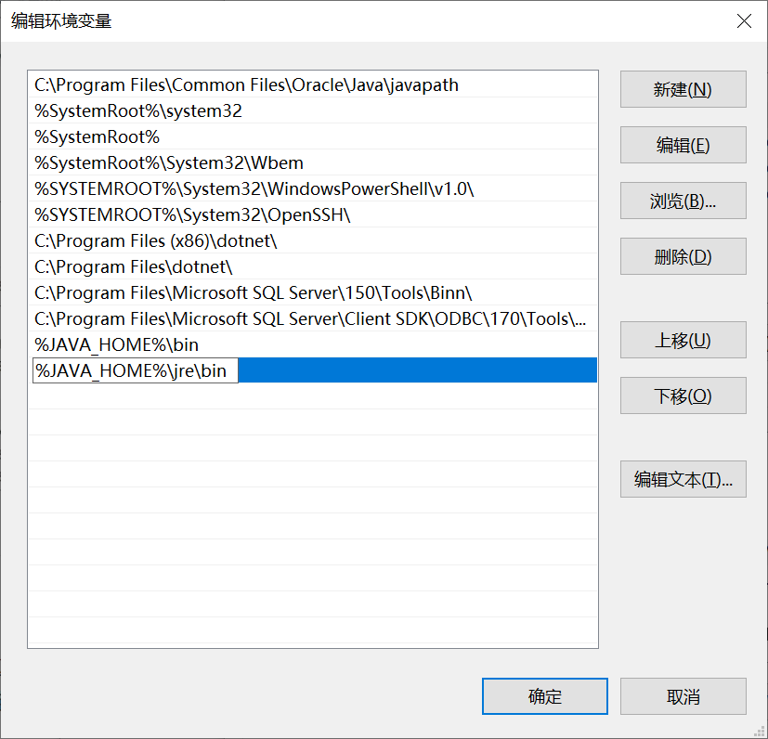

2. 安装tomcat
 | 不要装10，安装9就可以了。
 | 10版本太高，后边的Jenkins会运行不起来

3. 下载Jenkins War包，直接放到tomcat的webapps下
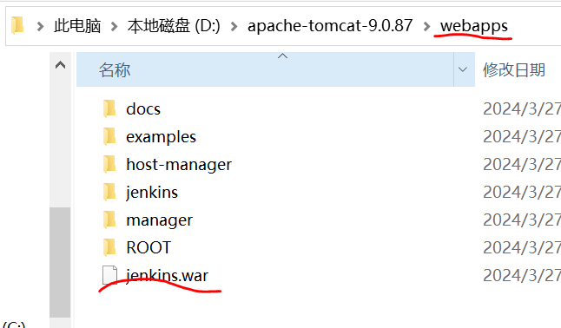

4. 运行tomcat，会自动解压Jenkins。打开下面链接，会看到Jenkins的初始页面
 | http://localhost:8080/jenkins/
 | 后续的具体操作请参考
 | https://blog.csdn.net/magicchz/article/details/125255929

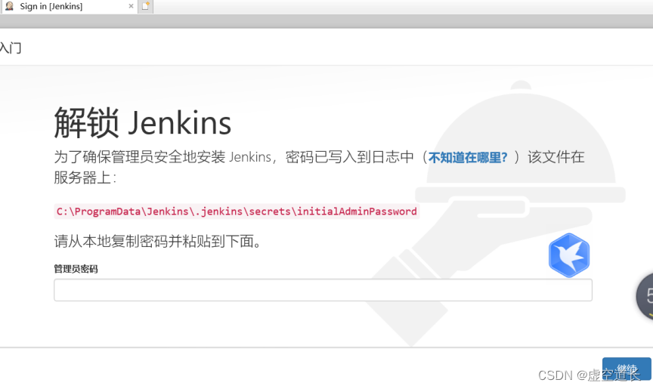

5. 安装并配置Git

.Net项目
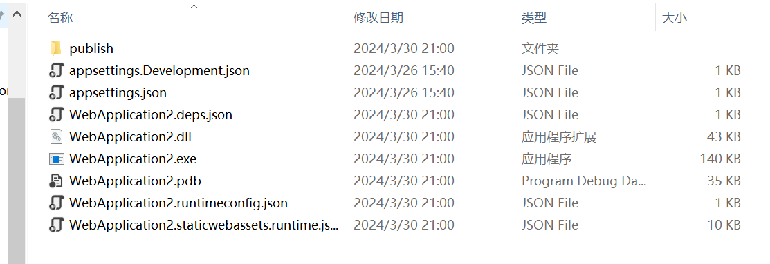
1. 安装Visual Studio

2. 设置 MSBuild工具
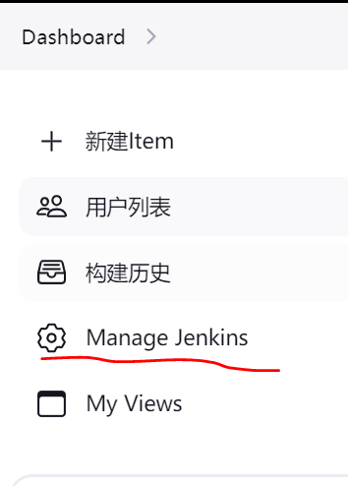

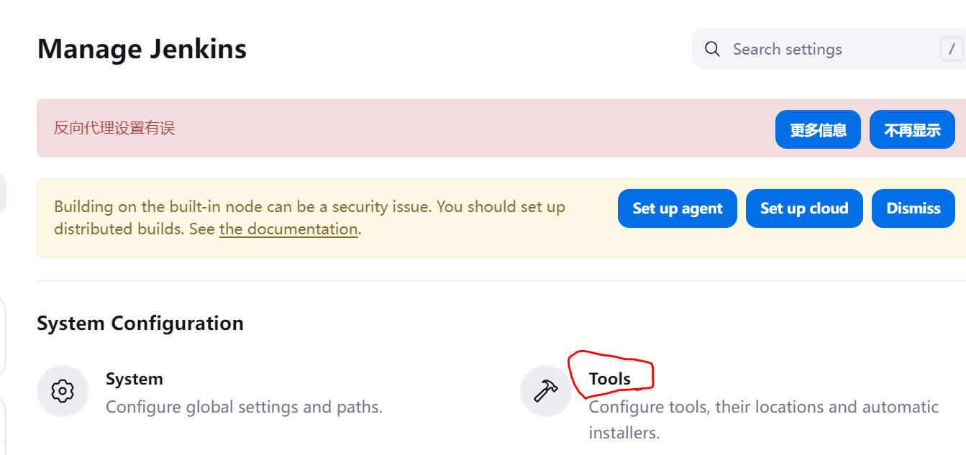

 | 名字自己设置，我用的VS2022，为了能看出版本，所以命名 VS2022
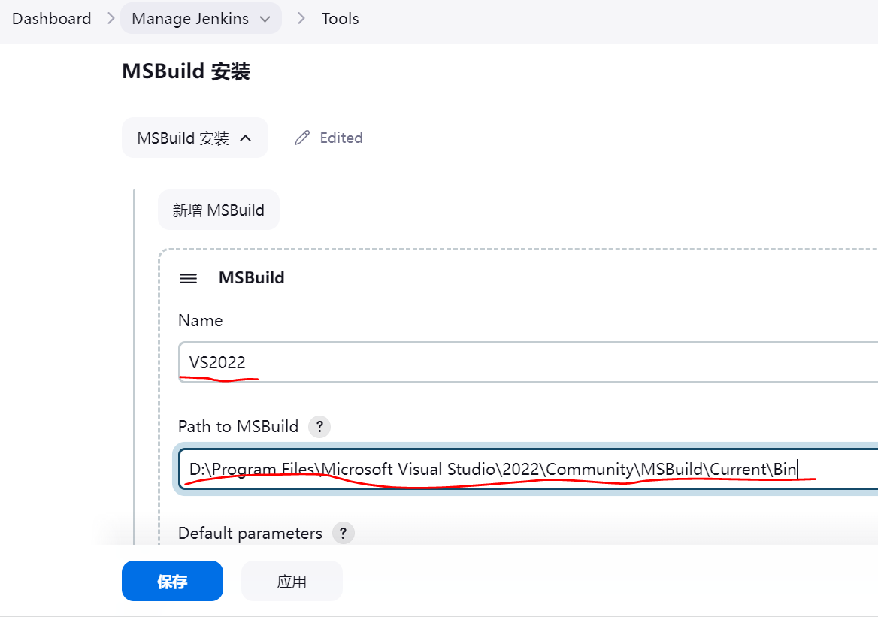

3. 新建Job，自动打包、发布.Net项目
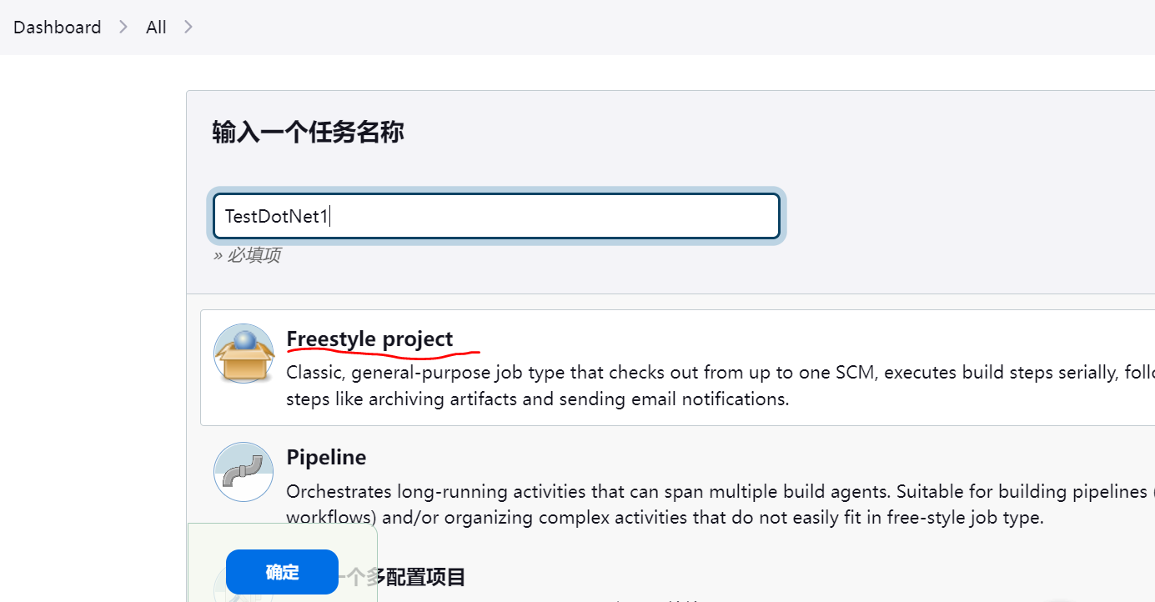

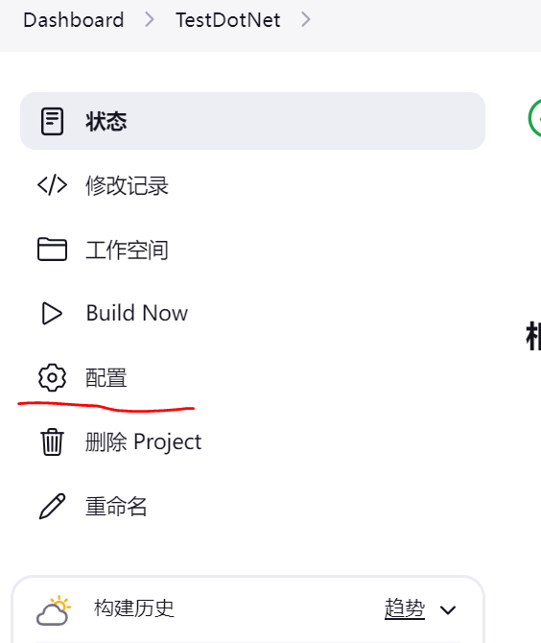

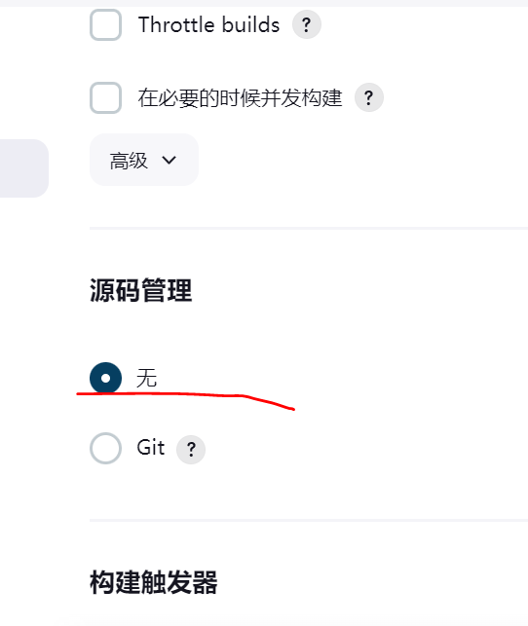
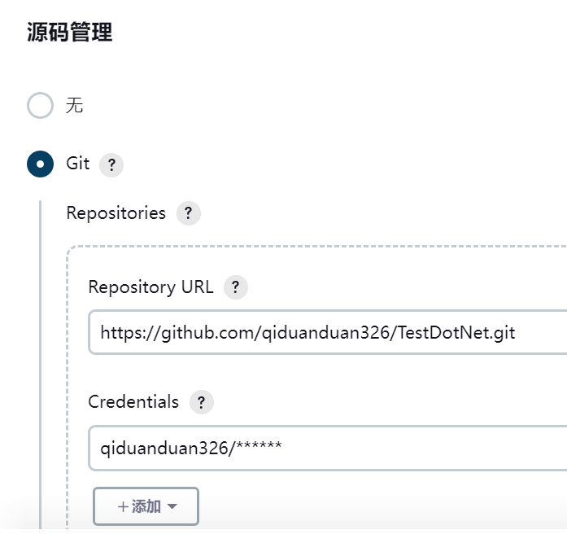

 | 触发器这个，配置之后，会按照设定的时间，定时执行代码的读取、编译和发布
 | 如果前边代码管理设置了，会自己拉取更新代码后编译
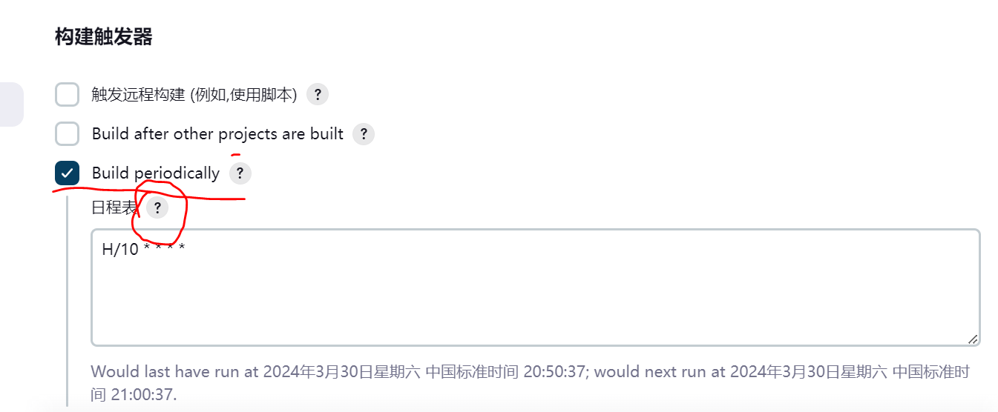

 | MSBuild Version能直接选择到你设置好的Tool，项目的话，就选择本地代码的路径。
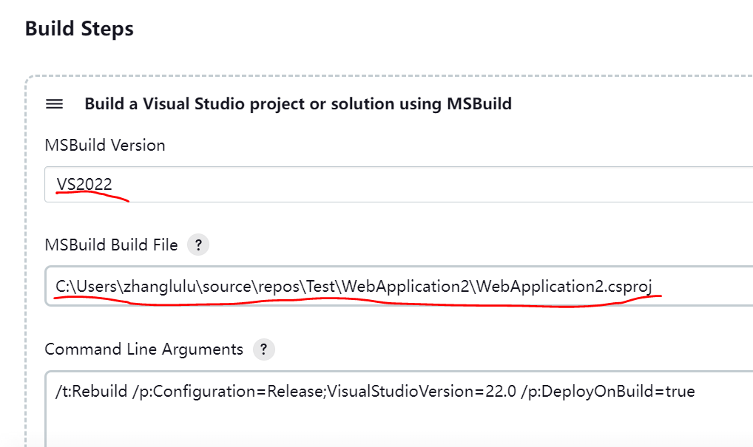

 | 其他的项，都可以先不设置。点击保存，到设置时间就会自动编译发布。


 | 比如，这个就是当前这个Job自动执行，生成的编译发布文件。

Java项目
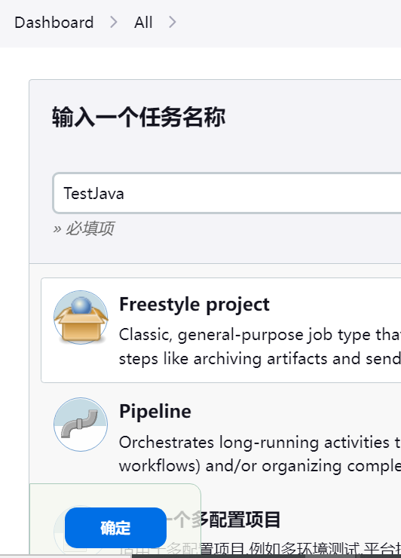
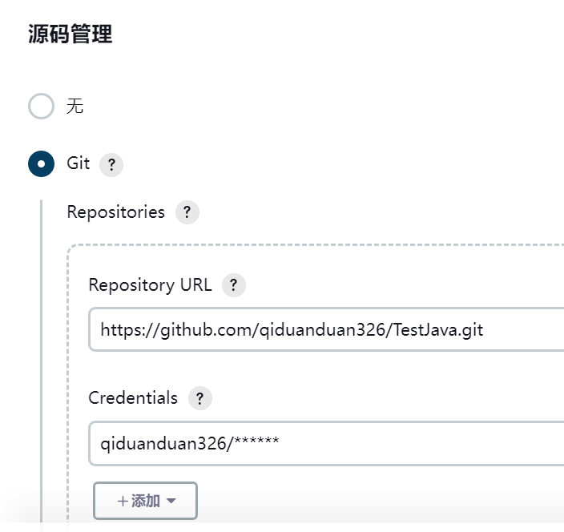
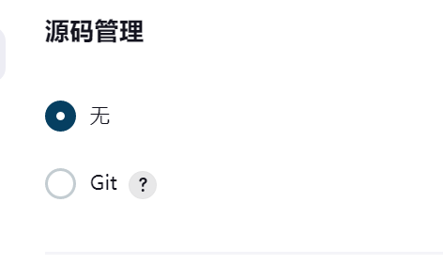
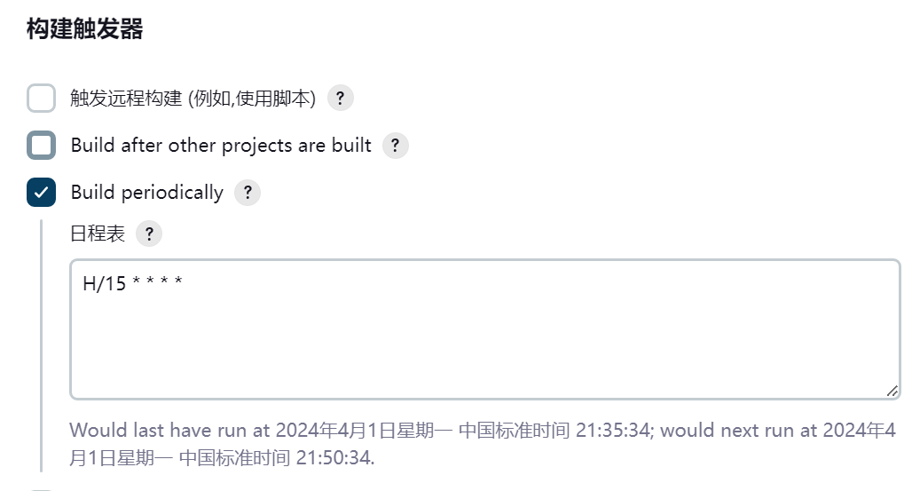
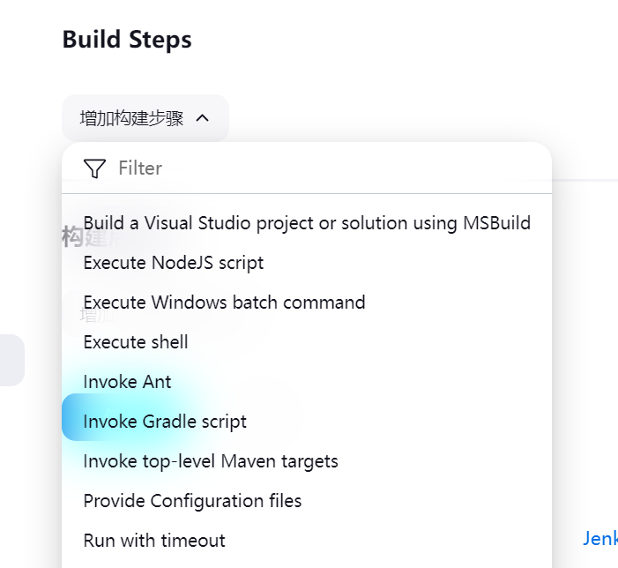
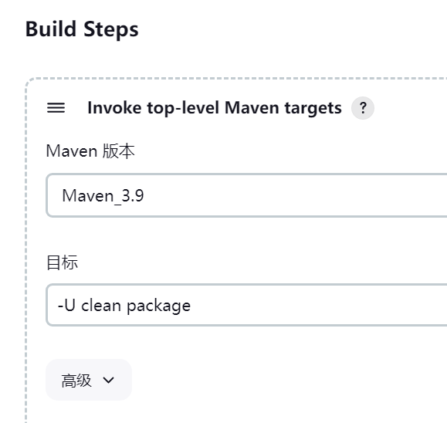
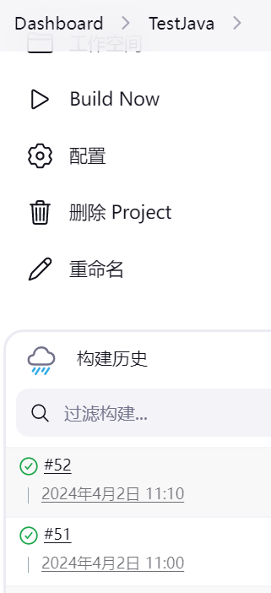
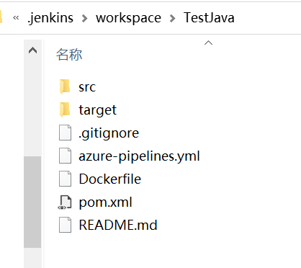
1. 安装maven
https://blog.csdn.net/weixin_46991199/article/details/130575479

2. 设置 Maven等工具

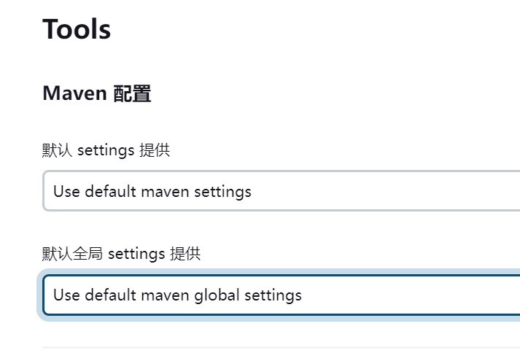

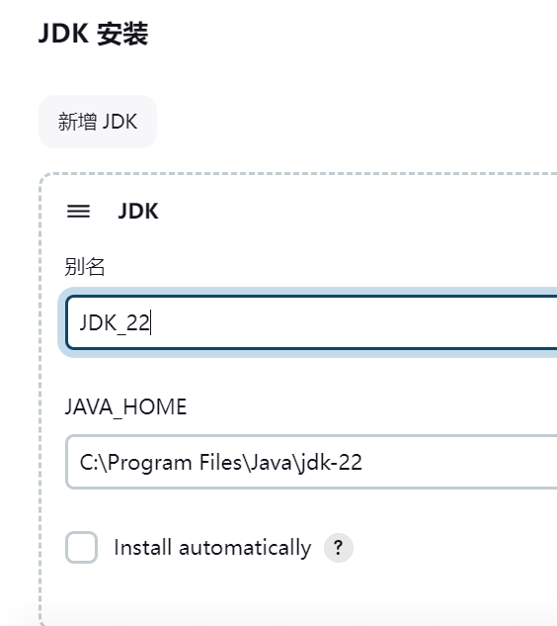

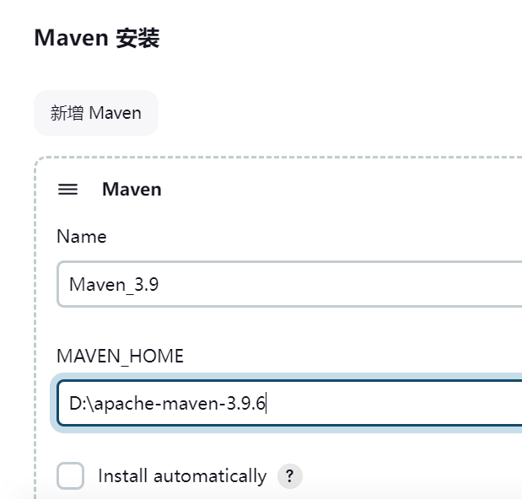

3. 新建Job，自动打包、发布项目

Vue项目
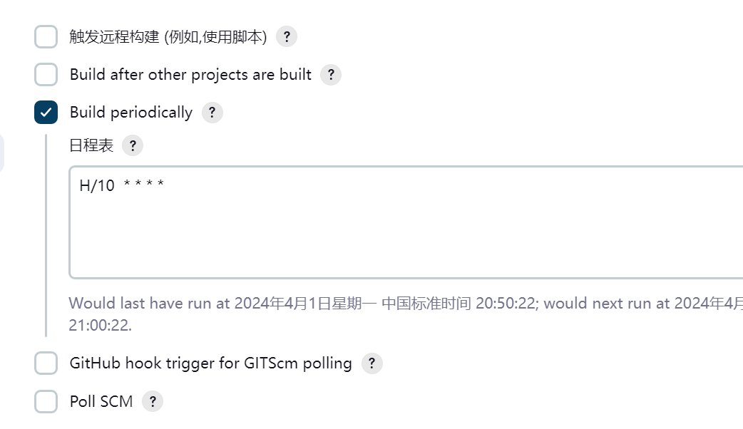
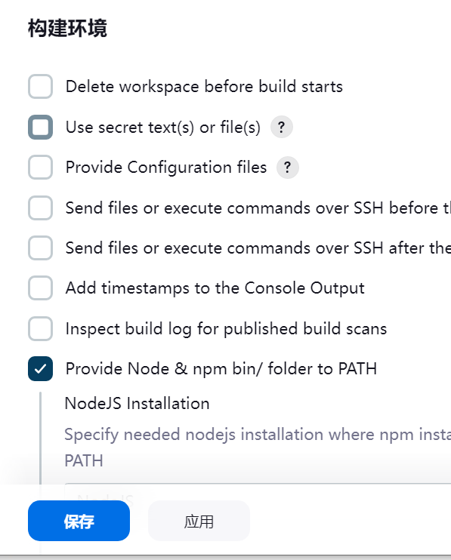
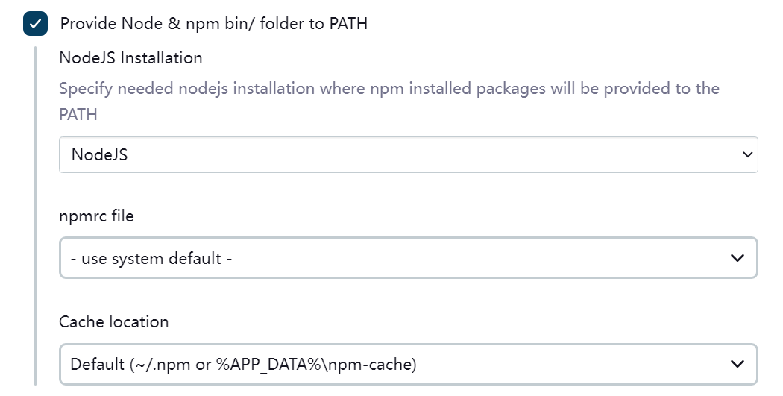
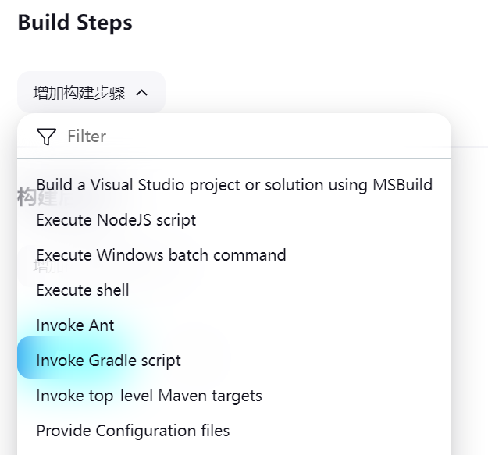
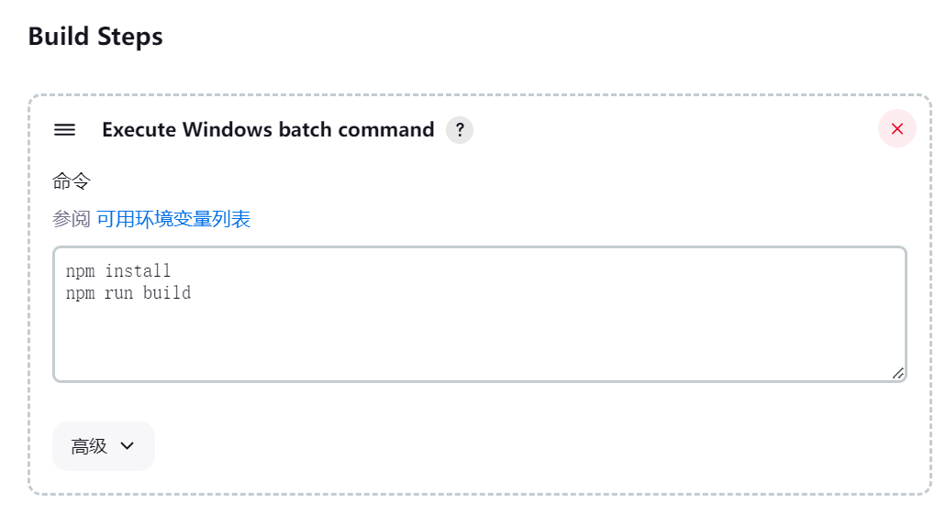
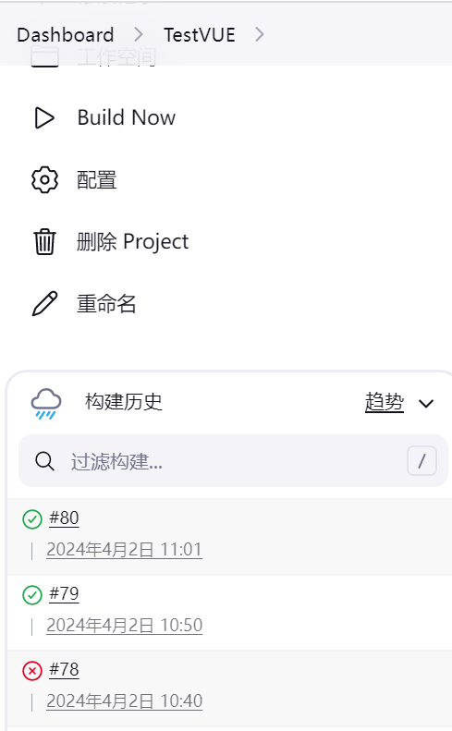
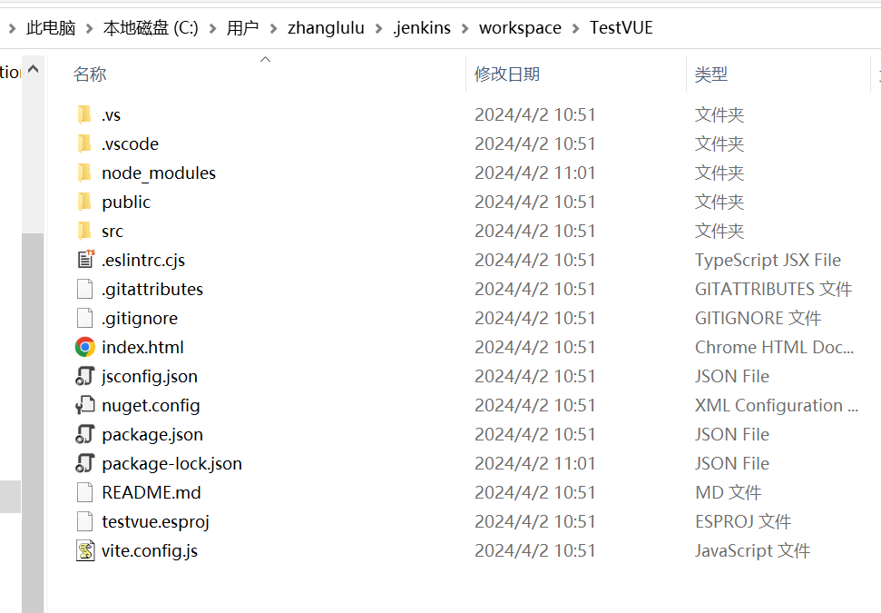
 | 下载安装Node.js
 | https://nodejs.org/en/download/

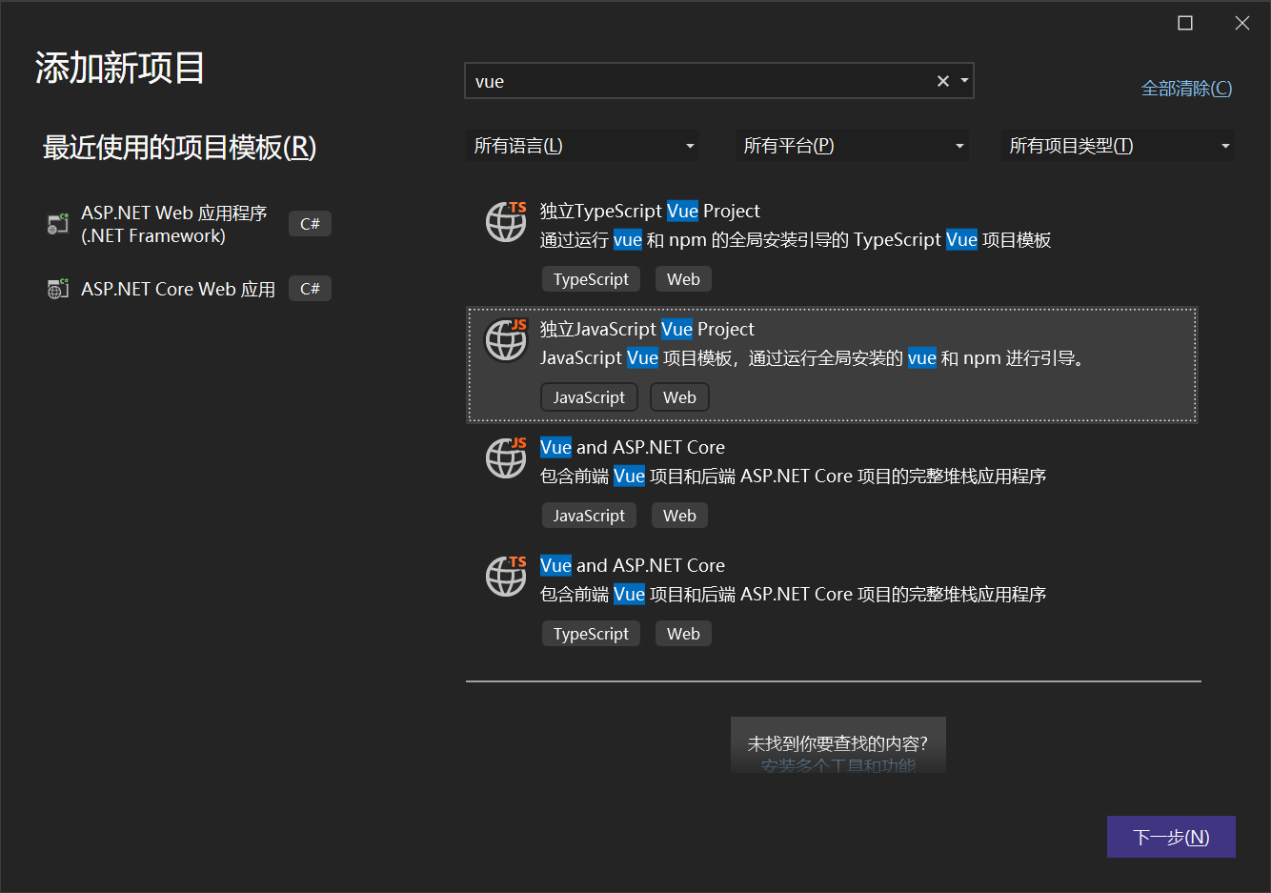

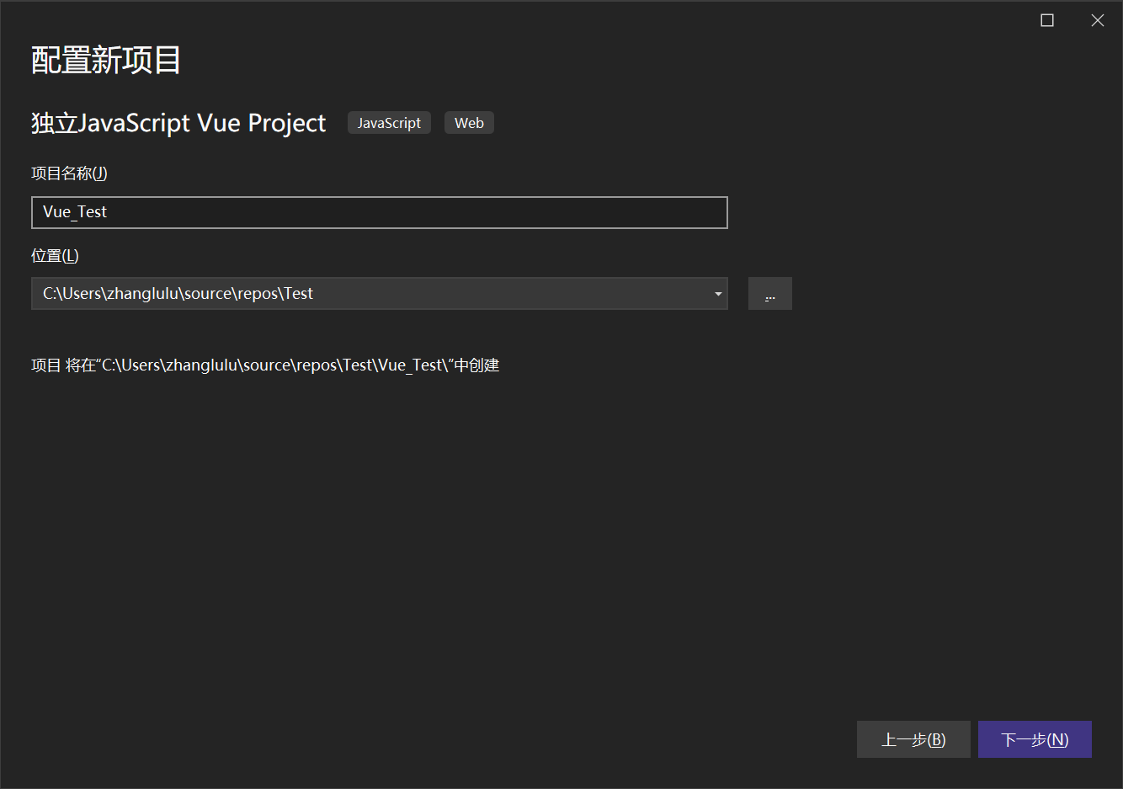

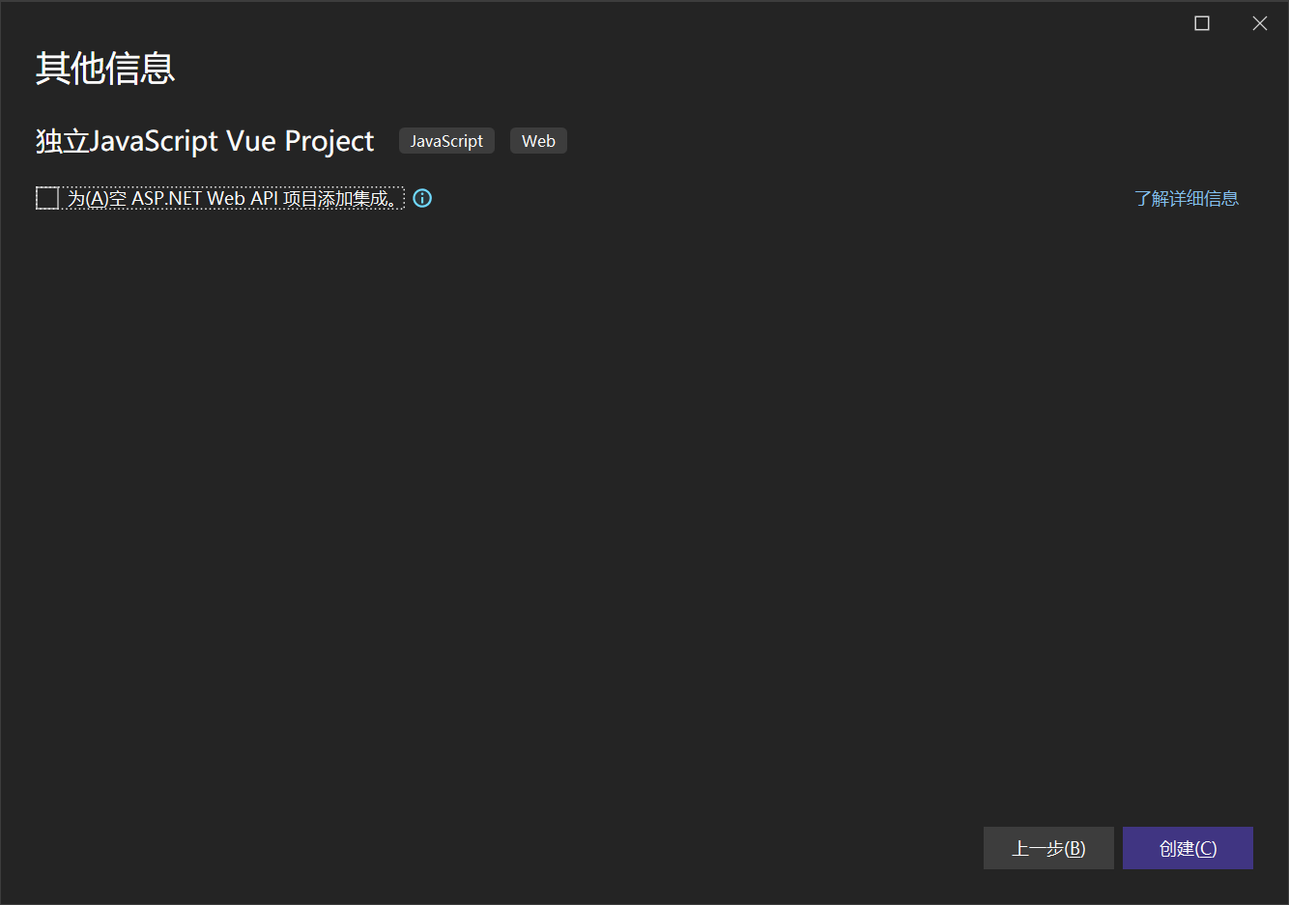

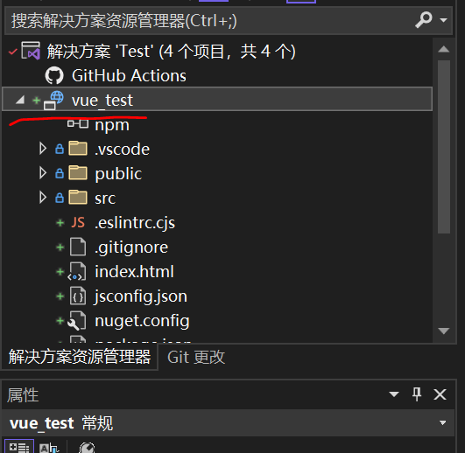

 | https://blog.csdn.net/chatgpt001/article/details/133853580

 | 安装Nodejs插件

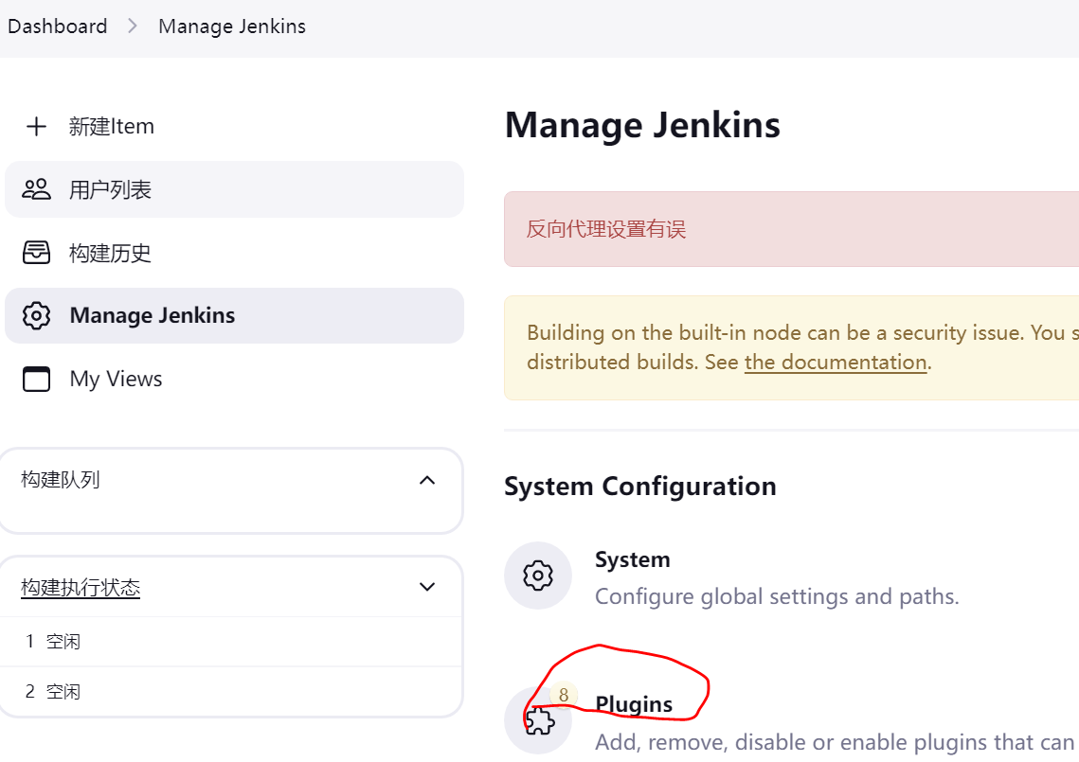

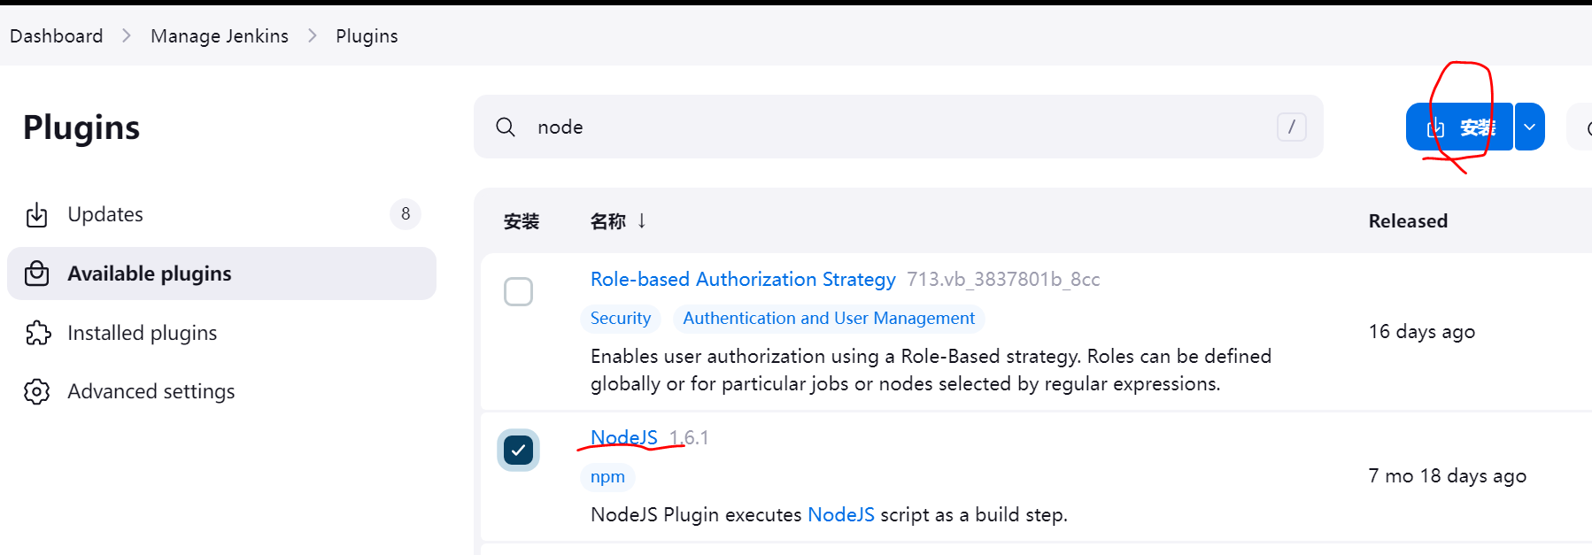

 | 安装好了Nodejs之后，配置nodejs
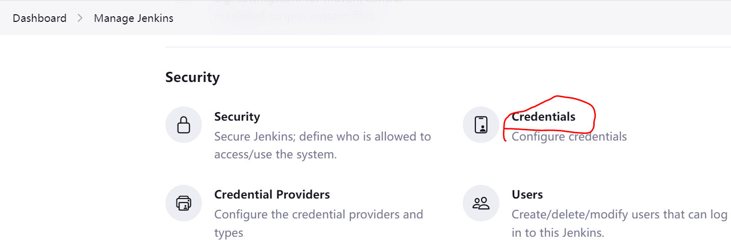

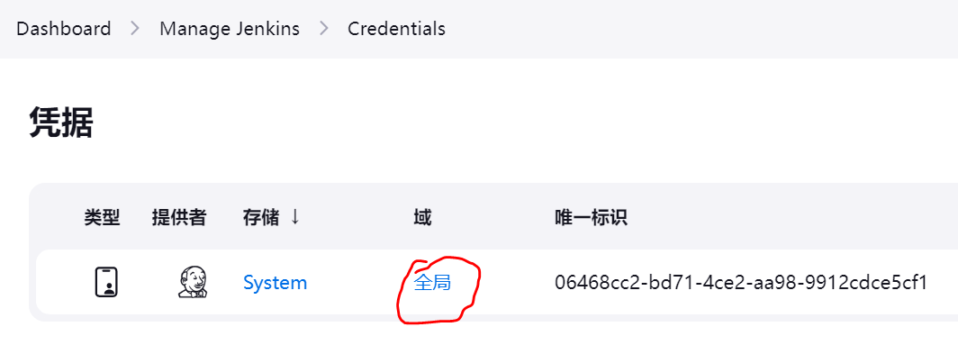

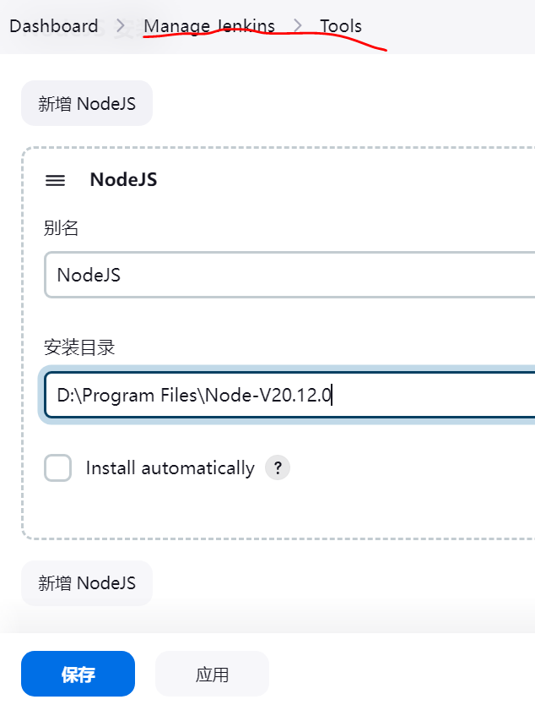

3. 新建Job，自动打包、发布项目
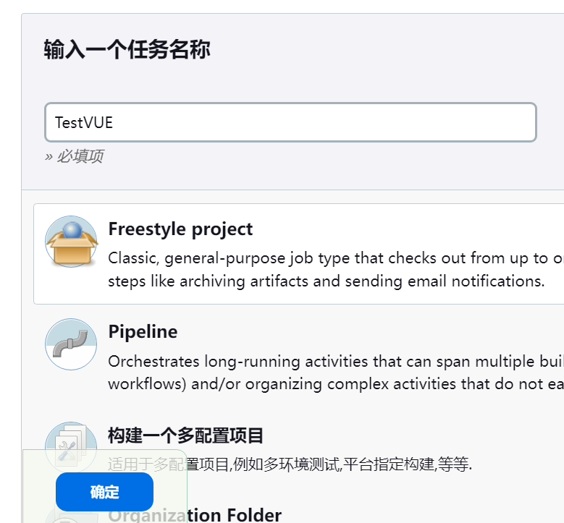

 | 因为本地Git不方便，作为演示，没有选择代码管理

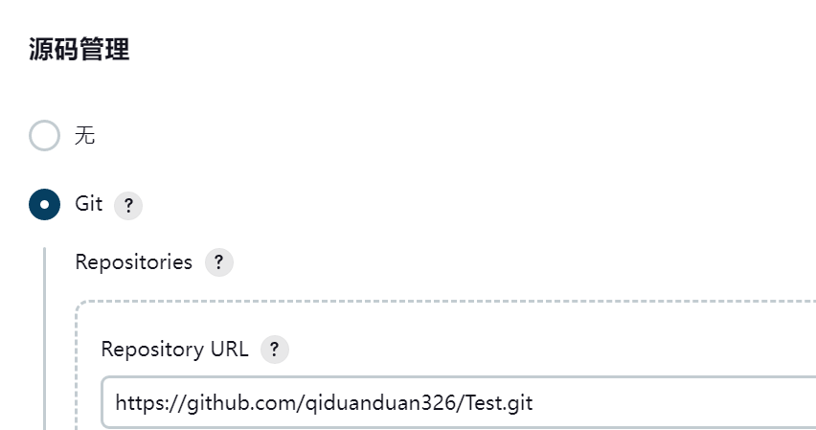

 | 触发器这个，配置之后，会按照设定的时间，定时执行代码的读取、编译和发布
 | 如果前边代码管理设置了，会自己拉取更新代码后编译

